КЭ и ГЗ
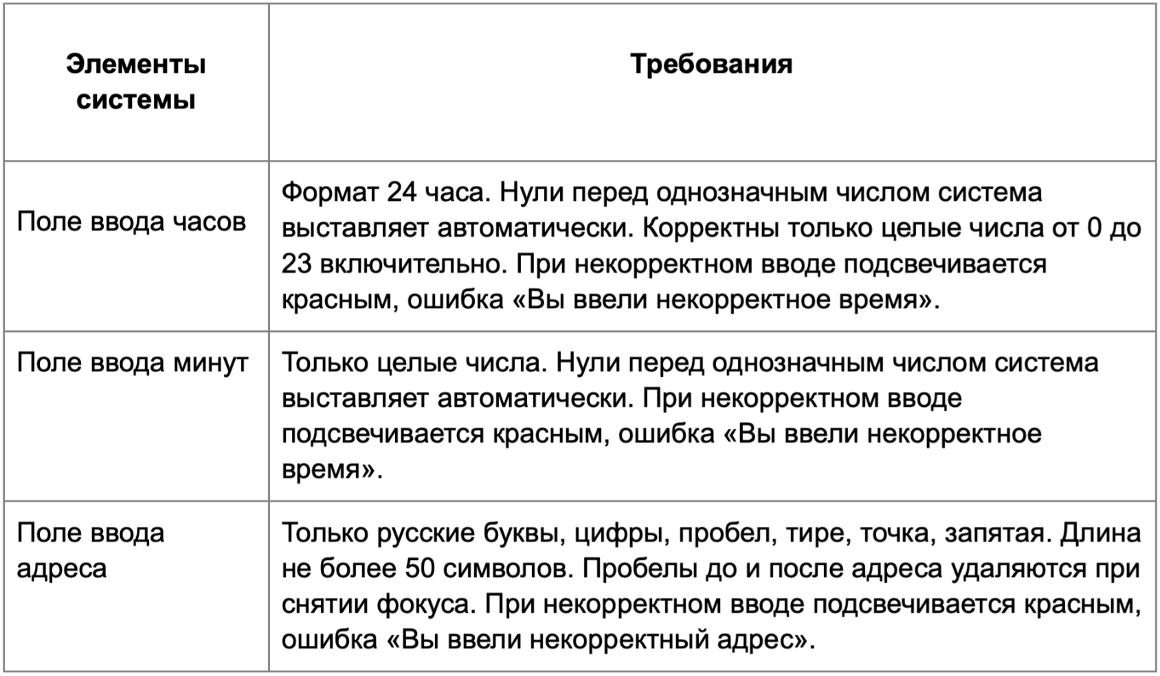
 |  |  |  | Условные обозначения
 |  |  |  |  | Валидно
 |  |  |  |  | Невалидно
 |  |  |  |  | Коментарий. Важен, но не всегда
 |  |  |  |  | Заморозка. В итоговой работе не встретится. Нужен лишь для тех полей, содержание которых находится под вопросом

 |  |  |  | Просто хотел поблагодарить за ревью. За те 5 проектов, что мне доводилось делать на Яндекс.Практикуме, я ни разу не получал столь развернутый, четко указывающий на мои ошибки, и всместе с тем оставляющий пространство для самостоятелльного улучшения своей работы, ревью. Спасибо вам за это большое

Не тире, дефис!

* Можно добавлять и удалять строки в группах проверок. Количество строк в шаблоне не отражает количество классов эквивалетности.
** В поля «Откуда» и «Куда» можно вводить только ограниченное количество адресов из таблицы в требованиях: Усачева, 3; Комсомольский проспект, 18; Зубовский бульвар, 37; М. Пироговская, 25; Хамовнический Вал, 34; Фрунзенская набережная, 46; 3-я Фрунзенская улица, 12. Используй их в качестве тестовых данных. Если для определенного класса эквивалетности или граничного значения эти адреса не подходят, то придумай свой адрес.

Группа проверок* | Название класса | Границы | Тестовые данные внутри класса (содержимое поля) | Тестовые данные на границах (содержимое поля) | Пояснение и оптимизации | Валидация происходит в момент снятия фокуса
Время начала поездки. Часы | От 0 до 9 | [0;9] | 3 | -1, 0, 1, 8, 9, 10 |  | При введение однозначного числа, к примеру 9, 0 перед 9 должен ставиться автоматически
 | От 10 до 23 | [10;23] | 15 | 9, 10, 11, 22, 23, 24
 | Пустое поле |  | "" |  | Отсутствует обратный класс (Поле Заполнено), так как при тестировании всего остального ввод каких-либо значений не избежен
 | Меньше 0 | (- ∞; -1] | -5 | -2, -1, 0, | По совместительству является диапазоном отрицательных значений
 | Больше 23 | [24; +∞) | 30 | 23, 24, 25,
 | Цифры со спецсимволами |  | 8& |  |  |  | Для полей "Часы" и "Минуты" существует невидимое ограничение в [2;3) символа, поэтому, в большинстве классов, я использую только однозначные числа (потому что двузначное число + некий знак = 3, а больше трех знаков система не принимает (за столь крошечными исключениями, что их и упоминать не стоит)) | Одним из таких "исключений" можно выделить разве что обрамляющие пробелы " 11 ", при них порог действительно пробивается и не слабо, но такое ли это имеет значения, учитывая примеры обратного – я не думаю. В целом, оба эти коментария можно смело игнорировать, так как к классам эквивалентности они имеют весьма опосредованное отношение
 | Кирилица |  | Десять
 | Цифры с пробелом |  | " "11 |  | Сделал эту проверку только для двузначного числа по той причине, что делать ещё и для однозначных и ещё и для однозначных с нулём в начале – чистое безумие
 | Со знаком арифметической операции |  | "+1" |  | Тут я выделил разные классы потому, что пускай и не видимое, но ограничение по символам таки существует, а значит, если выделить, например, лишь класс "Со знаком "+" ", то очень верятно будет схватить ошибку по длине, просто взяв по идеи допустимое значение "+10" (Потому что больше двух символов прогрма выдаёт ошибку, и определить, из за чего она конкретно появилась невозможно). А класс "Со знаком "+" для однозначного значения с нулем перед ним" я взял чисто, чтобы перестраховаться
 | Cо знаком пунктуации |  | ".7"
 | Дробные числа (с точкой) |  | 0.7 |  | Опять же, проверяю, чтобы было, но прекрасно понимаю, что причину ошибки, даже верной, определить будет невозможно
Группа проверок | Название класса | Границы | Тестовые данные внутри класса (содержимое поля) | Тестовые данные на границах (содержимое поля) | Пояснение и оптимизации
Время начала поездки. Минуты | От 0 до 9 | [0; 9] | 3 | -1, 0, 1, 8, 9, 10 | Система должна автоматом ставить 0 перед однозначным числом | При введение однозначного числа, к примеру 9, 0 перед 9 должен ставиться автоматически
 | От 10 до 59 | [10; 59] | 15 | 9, 10, 11, 58, 59, 60
 | Пустое поле |  | "" |  | Отсутствует обратный класс (Поле Заполнено), так как при тестировании всего остального ввод каких-либо значений неизбежен
 | Меньше 0 | (- ∞; -1] | -5 | -2, -1, 0, | По совместительству является диапазоном отрицательных значений
 | Больше 59 | [60; +∞) | 65 | 59, 60, 61
 | Спецсимволы |  | *()
 | Кирилица |  | Десять
 | Цифры с пробелом |  | " 11" |  | Сделал эту проверку только для двузначного числа по той причине, что делать ещё и для однозначных и ещё и для однозначных с нулём в начале – чистое безумие
 | Со знаком арифметической операции |  | "+1" |  | Тут я выделил разные классы потому, что пускай и не видимое, но ограничение по символам таки существует, а значит, если выделить, например, лишь класс "Со знаком "+" ", то очень верятно будет схватить ошибку по длине, просто взяв по идеи допустимое значение "+10" (Потому что больше двух символов прогрма выдаёт ошибку, и определить, из за чего она конкретно появилась невозможно). А класс "Со знаком "+" для однозначного значения с нулем перед ним" я взял чисто, чтобы перестраховаться
 | Cо знаком пунктуации |  | ".7"
 | Дробные числа (c точкой) |  | 0.7
Группа проверок | Название класса | Границы | Тестовые данные внутри класса (содержимое поля) | Тестовые данные на границах (содержимое поля) | Пояснение и оптимизации | Валидация происходит в момент снятия фокуса
** Поле ввода адреса. Откуда | Русские буквы (Строчные) |  | 3-я фрунзенская улица, 12 |  | Честно говоря не уверен, насколько вообще резонно делать два разных класса для просто букв и букв с пробелами/цифрами/запятыми, но пусть будет
 | Русские буквы (Заглавные) |  | 3-я ФРУНЗЕНСКАЯ УЛИЦА, 12
 | Латинские буквы |  | 3-rd Frunzenskaya Ulitsa, 12 |  | Поскольку ввод на любом языке, кроме русского уже является невалидным, то тестировать хоть что-то в связке с Латиницей не имеет смысла
 | Цифры |  | 3-я Фрунзенская улица, 12 |  | Насколько я понял, из этих классов к проверке необходимы лишь тот, что с точкой и любой другой, так как с помощью него можно проверить все валидные символы и вместе с тем заполнение поле само по себе
 | Запятая |  | 3-я Фрунзенская улица, 12
 | Точка |  | М. Пироговская, 25
 | Пробел |  | 3-я Фрунзенская улица, 12
 | Дефис |  | 3-я Фрунзенская улица, 12
 | Буквы с пробелом перед адресом |  | " 3-я Фрунзенская улица, 12" |  | То есть, получается, этот класс нужен для того, чтобы определить реакцию системы на оба? Но это же бред, нет? Всмысле, тут мы вводим данные, которые будут проходить валидацию, а вот внутреняя коректировка этих данных уже вносится в тест кейс, нет? Этот тест кейс можно (не) считать, как существующий. Я не очень понимаю почему, но по какой-то причине проверять адрем с пробелами перед и за необязательно, вместо этого нужно лишь проверить удаление этих пробелов
 | Буквы с пробелом после адреса |  | "3-я Фрунзенская улица, 12 "
 | Спецсимволы |  | 3-я Фрунзенская улица, 12/2
 | Поле заполнено |  | 3-я Фрунзенская улица, 12 |  | Сильно сомневаюсь, что здесь должен присутствовать этот класс, но уж ладно
 | Используется адрес из базы данных |  | 3-я Фрунзенская улица, 12 |  | Тестировать не нужно, потому что до этого оно будет протестирована аж дважды
 | Используется адрес НЕ из базы данных |  | 3-я Фрунзенская улица, 13
 | Кол-во символов 1-50 | [1, 50] | 24 (3-я Фрунзенская улица, 12) | 0, 1(Д), 2(Ну), 49(Ядажеинезнаючтотакоепридуматьнасорокдевятьсимволов), 50(Ядажеинезнаючтотакоепридуматьнапятьдесятсимволовой), 51(Ядажеинезнаючтотакоепридуматьнапятьдесятодинсимволг)
 | Кол-во символов больше 50 | [51; +∞) | Зубаровскийбульварпроспектмираалтимейтультраэдишенфуючерингдантефромзедевилмэйкрайсериес(79 символов) | 50(Ядажеинезнаючтотакоепридуматьнапятьдесятсимволовой), 51(Ядажеинезнаючтотакоепридуматьнапятьдесятодинсимволг) 52(Тутуменясовсемвариантовнетунедавнопереслушалиллматик)
 | Пустое значение |  | "" |  | Идёт в замен классу "от (-∞; 1)"
Группа проверок | Название класса | Границы | Тестовые данные внутри класса (содержимое поля) | Тестовые данные на границах (содержимое поля) | Пояснение и оптимизации
** Поле ввода адреса. Куда | Русские буквы (Строчные) |  | 3-я фрунзенская улица, 12 |  | Честно говоря не уверен, насколько вообще резонно делать два разных класса для просто букв и букв с пробелами/цифрами/запятыми, но пусть будет
 | Русские буквы (Заглавные) |  | 3-я ФРУНЗЕНСКАЯ УЛИЦА, 12
 | Латинские буквы |  | 3-rd Frunzenskaya Ulitsa, 12 |  | Поскольку ввод на любом языке, кроме русского уже является невалидным, то тестировать хоть что-то в связке с Латиницей не имеет смысла
 | Цифры |  | 3-я Фрунзенская улица, 12 |  | Насколько я понял, из этих классов к проверке необходимы лишь тот, что с точкой и любой другой, так как с помощью него можно проверить все валидные символы и вместе с тем заполнение поле само по себе
 | Запятая |  | 3-я Фрунзенская улица, 12
 | Точка |  | М. Пироговская, 25
 | Пробел |  | 3-я Фрунзенская улица, 12
 | Дефис |  | 3-я Фрунзенская улица, 12
 | Буквы с пробелом перед адресом |  | " 3-я Фрунзенская улица, 12"
 | Буквы с пробелом после адреса |  | "3-я Фрунзенская улица, 12 "
 | Спецсимволы |  | 3-я Фрунзенская улица, 12/2
 | Поле заполнено |  | 3-я Фрунзенская улица, 12 |  | Сильно сомневаюсь, что здесь должен присутствовать этот класс, но уж ладно
 | Используется адрес из базы данных |  | 3-я Фрунзенская улица, 12 |  | Тестировать не нужно, потому что до этого оно будет протестирована аж дважды
 | Используется адрес НЕ из базы данных |  | 3-я Фрунзенская улица, 13
 | Кол-во символов 1-50 | [1, 50] | 24 (3-я Фрунзенская улица, 12) | 0, 1(Д), 2(Ну), 49(Ядажеинезнаючтотакоепридуматьнасорокдевятьсимволов), 50(Ядажеинезнаючтотакоепридуматьнапятьдесятсимволовой), 51(Ядажеинезнаючтотакоепридуматьнапятьдесятодинсимволг)
 | Кол-во символов больше 50 | [51; +∞) | Зубаровскийбульварпроспектмираалтимейтультраэдишенфуючерингдантефромзедевилмэйкрайсериес(79 символов) | 50(Ядажеинезнаючтотакоепридуматьнапятьдесятсимволовой), 51(Ядажеинезнаючтотакоепридуматьнапятьдесятодинсимволг) 52(Тутуменясовсемвариантовнетунедавнопереслушалиллматик)
 | Пустое значение |  | "" |  | Идёт в замен классу "от (-∞; 1)"

